Лист1
 | ПОЛУЧЕНИЕ ОБОБЩЁННОЙ ЭКСПЕРТНОЙ ОЦЕНКИ В ПОРЯДКОВОЙ ШКАЛЕ

1 | Метод сумм рангов | Требует обязательной предварительной стандартизации всех ранжировок!

 |  | Проект 1 | Проект 2 | Проект 3 | Проект 4 | Проект 5
 | Эксперт 1 | 5 | 3.5 | 1 | 3.5 | 2 | 15 | 15
 | Эксперт 2 | 4 | 5 | 2 | 3 | 1 | 15
 | Эксперт 3 | 5 | 4 | 1 | 3 | 2 | 15
 | Эксперт 4 | 5 | 3.5 | 1.5 | 3.5 | 1.5 | 15
 | Эксперт 5 | 5 | 4 | 1 | 3 | 2 | 15
 | Эксперт 6 | 4.5 | 4.5 | 2 | 3 | 1 | 15
 | Сумма рангов | 28.5 | 24.5 | 8.5 | 19 | 9.5

 | 1 вариант итоговой ранжировки: эксперты наиболее предпочтительному проекту ставили ранг, равный 1

 |  |  | Сумма рангов | Итоговый ранг |  |  |  |  | вот это делаем
 |  | Проект 3 | 8.5 | 1
 |  | Проект 5 | 9.5 | 2
 |  | Проект 4 | 19 | 3
 |  | Проект 2 | 24.5 | 4
 |  | Проект 1 | 28.5 | 5

 | 2 вариант итоговой ранжировки: эксперты назначали каждому проекту баллы (чем больше - тем лучше)

 |  |  | Сумма рангов | Итоговый ранг
 |  | Проект 1 | 28.5 | 1
 |  | Проект 2 | 24.5 | 2
 |  | Проект 4 | 19 | 3
 |  | Проект 5 | 9.5 | 4
 |  | Проект 3 | 8.5 | 5

2 | Метод нормированного ранга
 | Предварительная стандартизация ранжировок не требуется!

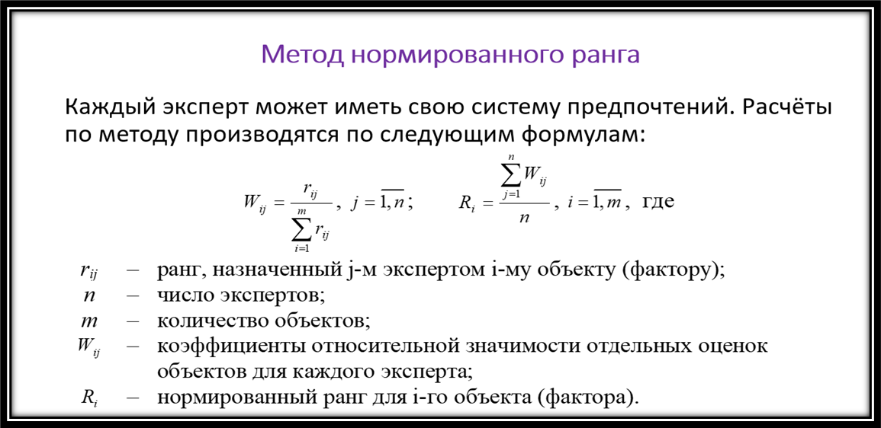
 |  | Проект 1 | Проект 2 | Проект 3 | Проект 4 | Проект 5 | Сумма рангов
 | Эксперт 1 | 9 | 7 | 4 | 7 | 5 | 32
 | Эксперт 2 | 4 | 5 | 2 | 3 | 1 | 15
 | Эксперт 3 | 11 | 9 | 1 | 7 | 3 | 31
 | Эксперт 4 | 8 | 7 | 3 | 7 | 3 | 28
 | Эксперт 5 | 6 | 5 | 1 | 3 | 2 | 17
 | Эксперт 6 | 4 | 4 | 2 | 3 | 1 | 14
 | Сумма рангов | 42 | 37 | 13 | 30 | 15

 | Коэффициент относительной значимости
 |  | Проект 1 | Проект 2 | Проект 3 | Проект 4 | Проект 5
 | Эксперт 1 | 0.28125 | 0.21875 | 0.125 | 0.21875 | 0.15625
 | Эксперт 2 | 0.26666666667 | 0.33333333333 | 0.13333333333 | 0.2 | 0.066666666667
 | Эксперт 3 | 0.35483870968 | 0.29032258065 | 0.032258064516 | 0.22580645161 | 0.096774193548
 | Эксперт 4 | 0.28571428571 | 0.25 | 0.10714285714 | 0.25 | 0.10714285714
 | Эксперт 5 | 0.35294117647 | 0.29411764706 | 0.058823529412 | 0.17647058824 | 0.11764705882
 | Эксперт 6 | 0.28571428571 | 0.28571428571 | 0.14285714286 | 0.21428571429 | 0.071428571429
 | Сумма | 1.8271251242 | 1.6722378468 | 0.59941492726 | 1.2853127541 | 0.61590934761

 |  | Проект 1 | Проект 2 | Проект 3 | Проект 4 | Проект 5
 | Нормированный ранг | 0.30452085404 | 0.27870630779 | 0.099902487877 | 0.21421879236 | 0.10265155794 | 1

 | 1 вариант итоговой ранжировки: эксперты наиболее предпочтительному проекту ставили ранг, равный 1

 |  |  | Норм. ранг | Итоговый ранг
 |  | Проект 3 | 0.099902487877 | 1
 |  | Проект 5 | 0.10265155794 | 2
 |  | Проект 4 | 0.21421879236 | 3
 |  | Проект 2 | 0.27870630779 | 4
 |  | Проект 1 | 0.30452085404 | 5

 | 2 вариант итоговой ранжировки: эксперты назначали каждому проекту баллы (чем больше - тем лучше)

 |  |  | Норм. ранг | Итоговый ранг
 |  | Проект 1 | 0.30452085404 | 1
 |  | Проект 2 | 0.27870630779 | 2
 |  | Проект 4 | 0.21421879236 | 3
 |  | Проект 5 | 0.10265155794 | 4
 |  | Проект 3 | 0.099902487877 | 5

 | Самостоятельная работа: найти обобщённую экспертную ранжировку, используя метод сумм рангов и метод нормированного ранга

 |  | Эксперт 1 | Эксперт 2 | Эксперт 3 | Эксперт 4 | Эксперт 5
 | Объект 1 | 1 | 2 | 2 | 1 | 2
 | Объект 2 | 3 | 2 | 2 | 2 | 1
 | Объект 3 | 3 | 2 | 3 | 2 | 3
 | Объект 4 | 4 | 5 | 5 | 4 | 4
 | Объект 5 | 5 | 4 | 5 | 4 | 6
 | Объект 6 | 6 | 6 | 6 | 6 | 6
 | 21 | 22 | 21 | 23 | 19 | 22
 | 1 проверяем на стандартизацию
 | по каждому эксперту находим сумму рангов

 | c 4 столбцами делаем как в 1 файле
 | и затем делаем 2 варианта как в файле
 | потом метод нормированного ранга

 |  | Эксперт 1 | Порядковое место | Скорретированный ранг
 | Объект 1 | 1 | 1 | 1
 | Объект 2 | 3 | 2 | 2.5
 | Объект 3 | 3 | 3 | 2.5
 | Объект 4 | 4 | 4 | 4
 | Объект 5 | 5 | 5 | 5
 | Объект 6 | 6 | 6 | 6

 |  | Эксперт 3 | Порядковое место | Скорретированный ранг
 | Объект 1 | 2 | 1 | 1.5
 | Объект 2 | 2 | 2 | 1.5
 | Объект 3 | 3 | 3 | 3
 | Объект 4 | 5 | 4 | 4.5
 | Объект 5 | 5 | 5 | 4.5
 | Объект 6 | 6 | 6 | 6

 |  | Эксперт 4 | Порядковое место | Скорретированный ранг
 | Объект 1 | 1 | 1 | 1
 | Объект 2 | 2 | 2 | 2.5
 | Объект 3 | 2 | 3 | 2.5
 | Объект 4 | 4 | 4 | 4.5
 | Объект 5 | 4 | 5 | 4.5
 | Объект 6 | 6 | 6 | 6

 |  | Эксперт 5 | Порядковое место | Скорретированный ранг
 | Объект 2 | 1 | 1 | 1
 | Объект 1 | 2 | 2 | 2
 | Объект 3 | 3 | 3 | 3
 | Объект 4 | 4 | 4 | 4
 | Объект 5 | 6 | 5 | 5.5
 | Объект 6 | 6 | 6 | 5.5

 |  | Эксперт 1 | Эксперт 2 | Эксперт 3 | Эксперт 4 | Эксперт 5
 | Объект 1 | 1 | 2 | 1.5 | 1 | 2
 | Объект 2 | 2.5 | 2 | 1.5 | 2.5 | 1
 | Объект 3 | 2.5 | 2 | 3 | 2.5 | 3
 | Объект 4 | 4 | 5 | 4.5 | 4.5 | 4
 | Объект 5 | 5 | 4 | 4.5 | 4.5 | 5.5
 | Объект 6 | 6 | 6 | 6 | 6 | 5.5
 | Сумма рангов | 21 | 21 | 21 | 21 | 21 | 21

 | 1 вариант итоговой ранжировки: эксперты наиболее предпочтительному проекту ставили ранг, равный 1

 |  |  | Сумма рангов | Итоговый ранг
 |  | Проект 3 | 8.5 | 1
 |  | Проект 5 | 9.5 | 2
 |  | Проект 4 | 19 | 3
 |  | Проект 2 | 24.5 | 4
 |  | Проект 1 | 28.5 | 5

 | 2 вариант итоговой ранжировки: эксперты назначали каждому проекту баллы (чем больше - тем лучше)

 |  |  | Сумма рангов | Итоговый ранг
 |  | Проект 1 | 28.5 | 1
 |  | Проект 2 | 24.5 | 2
 |  | Проект 4 | 19 | 3
 |  | Проект 5 | 9.5 | 4
 |  | Проект 3 | 8.5 | 5

 | Метод нормированного ранга

 |  | Эксперт 1 | Эксперт 2 | Эксперт 3 | Эксперт 4 | Эксперт 5
 | Объект 1 | 1 | 2 | 2 | 1 | 2 | 8
 | Объект 2 | 3 | 2 | 2 | 2 | 1 | 10
 | Объект 3 | 3 | 2 | 3 | 2 | 3 | 13
 | Объект 4 | 4 | 5 | 5 | 4 | 4 | 22
 | Объект 5 | 5 | 4 | 5 | 4 | 6 | 24
 | Объект 6 | 6 | 6 | 6 | 6 | 6 | 30
 | 21 | 22 | 21 | 23 | 19 | 22

 | Коэффициент относительной значимости

 |  | Эксперт 1 | Эксперт 2 | Эксперт 3 | Эксперт 4 | Эксперт 5 | сумма
 | Объект 1 | 0.045454545455 | 0.095238095238 | 0.086956521739 | 0.052631578947 | 0.090909090909 | 0.37118983229
 | Объект 2 | 0.13636363636 | 0.095238095238 | 0.086956521739 | 0.10526315789 | 0.045454545455 | 0.46927595669
 | Объект 3 | 0.13636363636 | 0.095238095238 | 0.13043478261 | 0.10526315789 | 0.13636363636 | 0.60366330847
 | Объект 4 | 0.18181818182 | 0.2380952381 | 0.21739130435 | 0.21052631579 | 0.18181818182 | 1.0296492219
 | Объект 5 | 0.22727272727 | 0.19047619048 | 0.21739130435 | 0.21052631579 | 0.27272727273 | 1.1183938106
 | Объект 6 | 0.27272727273 | 0.28571428571 | 0.26086956522 | 0.31578947368 | 0.27272727273 | 1.4078278701

 |  | Объект 1 | Объект 2 | Объект 3 | Объект 4 | Объект 5 | Объект 6
 | Нормированный ранг | 0.074237966458 | 0.093855191338 | 0.12073266169 | 0.20592984437 | 0.22367876212 | 0.28156557401 | 1

 | 1 вариант итоговой ранжировки: эксперты наиболее предпочтительному проекту ставили ранг, равный 1

 |  |  | Норм. ранг | Итоговый ранг
 |  | Объект 1 | 0.074237966458 | 1
 |  | Объект 2 | 0.093855191338 | 2
 |  | Объект 3 | 0.12073266169 | 3
 |  | Объект 4 | 0.20592984437 | 4
 |  | Объект 5 | 0.22367876212 | 5
 |  | Объект 6 | 0.28156557401 | 6

 | 2 вариант итоговой ранжировки: эксперты назначали каждому проекту баллы (чем больше - тем лучше)

 |  |  | Норм. ранг | Итоговый ранг
 |  | Объект 6 | 0.28156557401 | 1
 |  | Объект 5 | 0.22367876212 | 2
 |  | Объект 4 | 0.20592984437 | 3
 |  | Объект 3 | 0.12073266169 | 4
 |  | Объект 2 | 0.093855191338 | 5
 |  | Объект 1 | 0.074237966458 | 6

